Proposition
Rapport Déplacements hors horaires - Semaine |  |  |  |  |  |  |  |  |  | Modifier le titre
Date(s) : 01 Oct. 2021 | 30 Déc. 2021 |  |  |  |  |  |  |  |  |  | Modifier les formats de date en JJ-MMM-AAAA
Flotte : National

Type Véhicule | Immatriculation | Conducteur | Semaine | Date | Heure début | Heure fin | Durée (mn) | Distance (Km) | Nombre de déplacements
Voiture | 18 C 2684 E | Rassembaye NADJINGAR | 21/S:40 | 2021-11-01 | 6:00:00 | 6:27:00 | 27 | 5 | 1
Voiture | 18 C 2684 E | Rassembaye NADJINGAR | 21/S:41 |  |  |  | 9 | 1 | 1
Voiture | 18 C 2684 E | Rassembaye NADJINGAR | 21/S:42 |  |  |  | 12 | 4 | 2
Voiture | 18 C 2684 E | Rassembaye NADJINGAR | 21/S:43 |  |  |  | 97 | 103 | 2
Voiture | 18C0584E | Non attribué | 21/S:43 |  |  |  | 14 | 3 | 2
 |  | Colonne moins large | Colonne moins large | Nouvelles colonnes |  |  |  | Pas de décimale | Supprimer (puisque 1 déplacement par ligne)
 |  |  |  |  |  |  | Colonne moins large | Colonne moins large

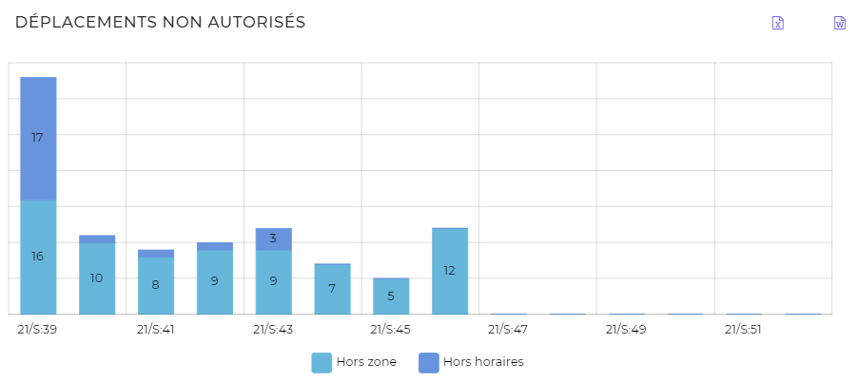
 |  |  |  |  |  |  |  |  |  | Je ne comprends pas la correspondance entre le graphe et le rapport:
 |  |  |  |  |  |  |  |  |  | Graphe: 17 déplacements hors horaires en semaine 39; Rapport: aucun

